关系图
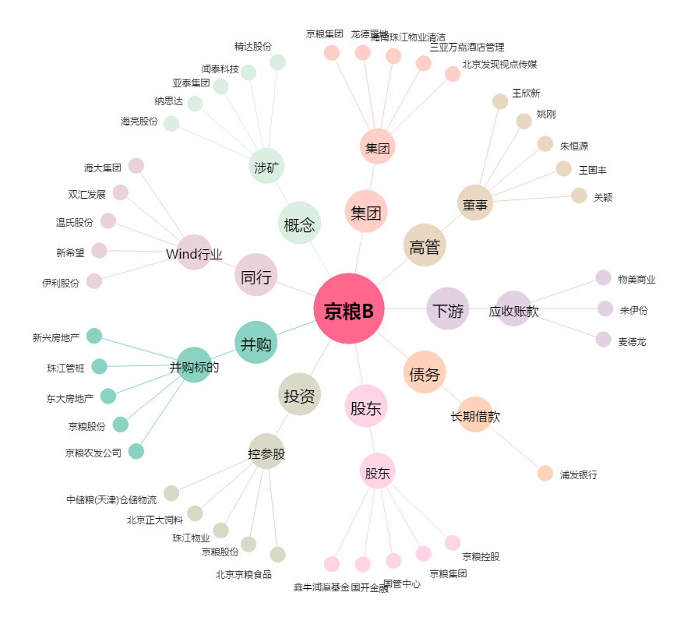
京粮B[200505.SZ] - 关系概览图

